PROG 05
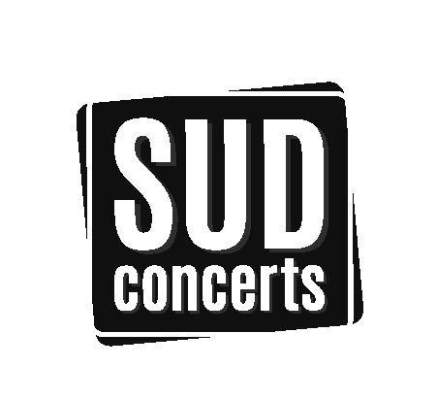
PROGRAMMATION SUD CONCERTS
GAP (05)

EVENEMENTS 2022 | NATURE | LIEU | DATE | SEANCE | PLACEMENT | CARRE OR |  | CATEGORIE 1 |  | CATEGORIE 2 |  | CATEGORIE 3
 |  |  |  |  |  | NORMAL | REDUIT* | NORMAL | REDUIT* | NORMAL | REDUIT* | NORMAL | REDUIT*
FEVRIER
GUS "Illusionniste" | Humour | Quattro Gap | 2022-02-09 | 20h30 | Numéroté |  |  | 36.00 € | 33.00 € | 30.00 € | 27.00 €
MARS
NOELLE PERNA "Certifiée Mado" | Humour | Quattro Gap | 2022-03-11 | 20h30 | Numéroté |  |  | 39.00 € | 36.00 €
BUN HAY MEAN "Le monde appartient à ceux qui le fabriquent" | Humour | Quattro Gap | 2022-03-18 | 20h30 | Numéroté |  |  | 38.00 € | 35.00 €
MAI
LAURENT GERRA "Sans modération" | Humour | Quattro Gap | 2022-05-27 | 20h00 | Numéroté |  |  | 62.00 € | 55.00 € | 55.00 €
*Tarif réduit dans la limite des places disponibles
Mise à jour :
2021-12-07

